关系图
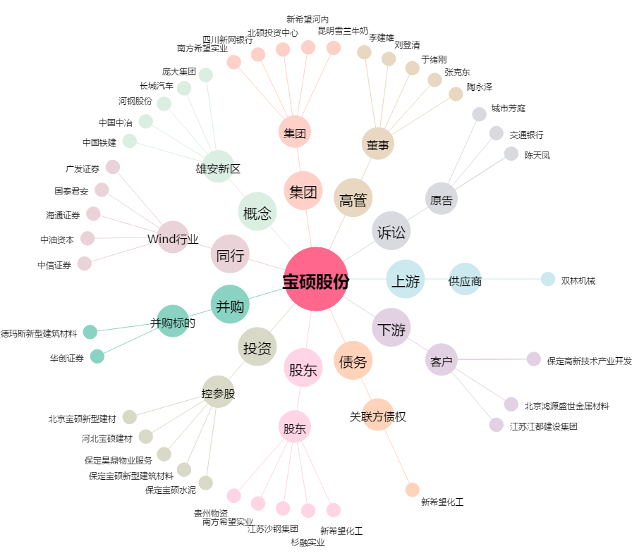
宝硕股份[600155.SH] - 关系概览图

